Instructions2
Bon de commande stores en facade - Instructions 2

Largeur (mm) et Hauteur (mm)
D´apres le dessin

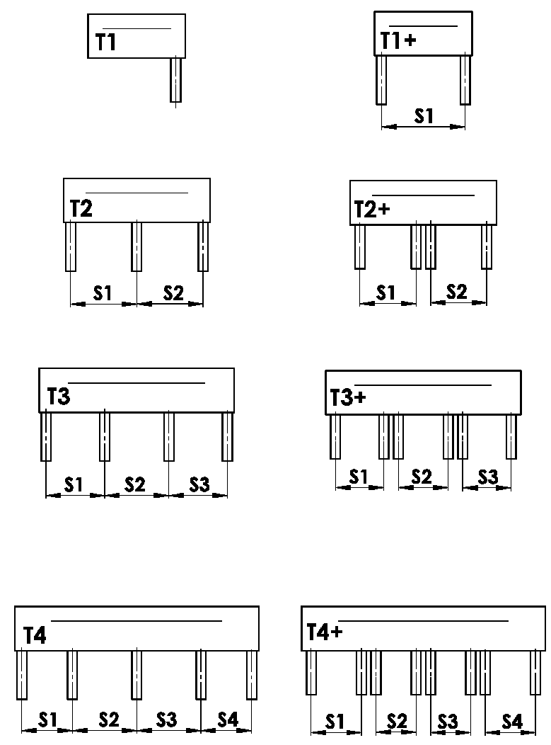
Version de box
abbr. | nom | note | dessin
T1 | VERSION 1 ( 1 section, 1 coulisse)
T1+ | VERSION 1 ( 1 section, 2 coulisses )
T2 | VERSION 2 ( 2 sections )
T2+ | VERSION 2 ( 2 sections, 2 coulisses pour chaque )
T3 | VERSION 3 ( 3 sections )
T3+ | VERSION 3 ( 3 sekce, ke každé 2 VL )
T4 | VERSION 4 ( 4 sekce )
T4+ | VERSION 4 ( 4 sections, 2 coulisses pour chaque )

Place de coulisse
zkratka | název | poznámka | obrázek
A | placement des coulisses de coté seulement a l´intérieur de box
B | pPlacement des coulisses de coté a l´extéreur de box
A/B | Placement des coulisses de coté a l´intérieur / 1x a l´extérieur de box
B/A | Placement des coulisses de coté a l´extérieur / 1x a l´intérieur de box

Dimension "B" et "B1"
D´apres le dessin
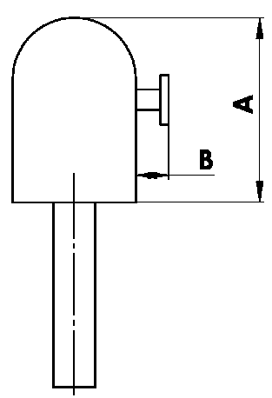
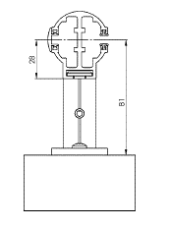

Dimension "A" de box
zkratka | název | poznámka
240 | 240 ( ou BOX pour systeme en facade ) | C80: jusqu´a 1600mm | Z90: jusqu´a 1800 mm | C80F: jusqu´a 3600
332 | 332 ( ou BOX pour systeme en facade ) | C80: 1601mm - 2900mm | Z90: 1801mm - 3400mm | C80F: plus que 3601
392 | 392 ( ou BOX pour systeme en facadeS ) | C80: plus que 2900mm | Z90: plus que 3400mm

Couleur de box
Abbréviation | nom | note
1013 | RAL jaune ( des huitres ) 1013
1015 | RAL jaune ( ivoire ) 1015
1019 | RAL jaune (jaune grisâtre) 1019
3004 | RAL rouge ( speciale pour lame 3004 )
3005 | RAL rouge ( vineux ) 3005
6009 | RAL vert ( sapin ) 6009
7015 | RAL gris schisteux 7015
7016 | RAL gris ( anthracite )7016
7016M | RAL gris (anthracite) mat 7016
7016S | RAL gris anthracite 7016 structuré
7021 | RAL gris (gris noir) 7021
7022 | RAL gris umbra 7022
7024 | RAL gris (graphite) 7024
7035 | RAL gris ( gris clair ) 7035
7037 | RAL gris (poussiéreux) 7037
7038 | RAL gris ( agate ) 7038
7039 | RAL gris ( crystalique ) 7039
7040 | RAL gris ( fenetre ) 7040
7044 | RAL gris ( soie ) 7044
7048 | RAL nacre ( souris gris ) 7048
8012 | RAL brun ( rouge-brun ) 8012
8014 | RAL brun ( de seiche ) 8014
8014M | RAL brun ( de seiche ) mat 8014
8014S | RAL brun ( de seiche ) 8014 structuré
8019 | RAL brun ( gris - brun ) 8019
9003RAL | RAL blanc ( signal ) 9003 ---
9004 | RAL noir ( signal ) 9004
9005 | RAL noir (noir foncé ) 9005
9005M | RAL noir (noir foncé ) mat 9005
9005S | RAL noir (noir foncé ) 9005 structuré
9006RAL | RAL argent 9006 ---
9006M | RAL argent mat 9006
9006S | RAL argent 9006 structuré
9007 | RAL gris( gris aluminium ) 9007
9007M | RAL gris( gris aluminium ) mat 9007
9007S | RAL gris( gris aluminium ) 9007 structuré
9010 | RAL blanc 9010
9010M | RAL blanc mat 9010
9010S | RAL blanc 9010 structuré
9016 | RAL blanc( transport ) 9016
9016S | RAL blanc( transport ) 9016 structuré
9016M | RAL blanc (transport) mat 9016
DB702 | RAL gris ( special pour lame DB702 )
DB703 | RAL gris ( perlé foncé ) DB 703
YW359F | noir métallisé
VSR780 | RAL VSR780
ISD110 | Isotra systéme DECORAL - SD110 | Largeur max. de DECORAL - 4m
ISD120 | Isotra systéme DECORAL - ISD120 | Largeur max. de DECORAL - 4m
ISD130 | Isotra systéme DECORAL - ISD130 | Largeur max. de DECORAL - 4m
ISD140 | Isotra systéme DECORAL - ISD140 | Largeur max. de DECORAL - 4m
ISD150 | Isotra systéme DECORAL - ISD150 | Largeur max. de DECORAL - 4m
ISD160 | Isotra systéme DECORAL - ISD160 | Largeur max. de DECORAL - 4m
ISD210 | Isotra systéme DECORAL - ISD210 | Largeur max. de DECORAL - 4m
ISD220 | Isotra systéme DECORAL - ISD220 | Largeur max. de DECORAL - 4m
ISD230 | Isotra systéme DECORAL - ISD230 | Largeur max. de DECORAL - 4m
ISD310 | Isotra systéme DECORAL - ISD310 | Largeur max. de DECORAL - 4m
ISD152 | Isotra systém DECORAL Iisse ISD152 | Largeur max. de DECORAL - 4m
ISD154 | Isotra systém DECORAL Iisse ISD154 | Largeur max. de DECORAL - 4m
ISD200 | Isotra systém DECORAL structuré ISD200 | Largeur max. de DECORAL - 4m
ISD212 | Isotra systém DECORAL structuré ISD212 | Largeur max. de DECORAL - 4m
ISD214 | Isotra systém DECORAL structuré ISD214 | Largeur max. de DECORAL - 4m
ISD222 | Isotra systém DECORAL structuré ISD222 | Largeur max. de DECORAL - 4m
ISD500 | Isotra systém DECORAL lisse ISD500 | Largeur max. de DECORAL - 4m
ISD510 | Isotra systém DECORAL lisse ISD510 | Largeur max. de DECORAL - 4m
ISD600 | Isotra systém DECORAL structuré ISD600 | Largeur max. de DECORAL - 4m
ISD610 | Isotra systém DECORAL structuré ISD610 | Largeur max. de DECORAL - 4m
ISD620 | Isotra systém DECORAL structuré ISD620 | Largeur max. de DECORAL - 4m
ISD630 | Isotra systém DECORAL structuré ISD630 | Largeur max. de DECORAL - 4m
ISD640 | Isotra systém DECORAL structuré ISD640 | Largeur max. de DECORAL - 4m
ISD700 | Isotra systém DECORAL ISD700 | Largeur max. de DECORAL - 4m
Xisd | AUTRE ISD (a consulter avec votre commercial) | Largeur max. de DECORAL - 4m
X | AUTRE (ref RAL a noter pour atelier de laquage)

Type de laquage
Abbréviation | nom | note
VNE | 1. Laquage de box extérieure
0 | 4. SANS laquage de box ( sans RAL )

Emballage
Abbréviation | nom | note
FB | feuille
K | carton
KV | carton avec protection
FBK | carton + feuille
FBKV | carton +feuille + protection

Valable de: 21.11.2025.

